스킬1번
 | 1. 스킬1

 | - 유도 미사일 같은 형태
 | - 특정 타격 마다 스택을 쌓아 미사일()을 발사 하는 형태
 | - 스킬 버튼을 입력 할 때마다 맵 전체의 랜덤 타겟을 향해서 날아감
 | - 무조건 적으로 공격을 성공 할 수 있도록 만드는 스킬
 | - 보스 전투를 위해 만든 스킬

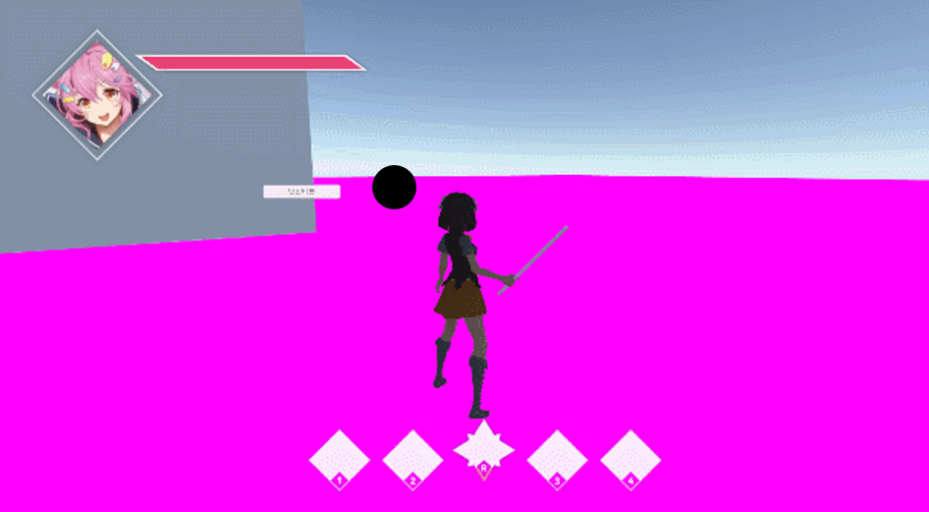
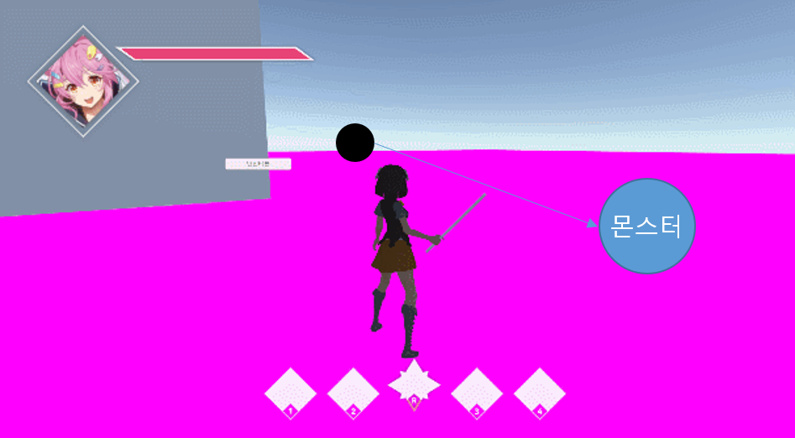

 |  | 공격 시 스택 증가 |  | 스킬 입력 시 공격

- 기본상태 |  |  | - 스택 증가하면 이런식으로 옆에 하나 생김 |  | - 몬스터는 한마리만 공격 하게 됨

 | 1.2 시스템 룰

 | - 스텍은 언제 차는 가
 | - 어떻게 하면 차는가
 | - 최대 몇 개 까지 차는가
 | - 공격은 어떤 식으로 판정할 것인가
 | - 공격 범위 내 몬스터 랜덤 공격
 | - 어떤 식으로 랜덤을 지정할 것인가
 | - 공격 범위는 어떻게 만들 것인가
 | - 쿨타임은 어떻게 지정 할 것인가
 | - 데이터를 어떻게 뽑을꺼고 어디서 관리 할 것인가
 | - 날아가는 속도까지 조정 할 것인가
 | - 꽃이고 난 뒤에는 어떻게 되는가
 | - 이펙트는 뭘 출력 할 것인가
 | - 애니는 어떻게 할 것인가

스킬2번
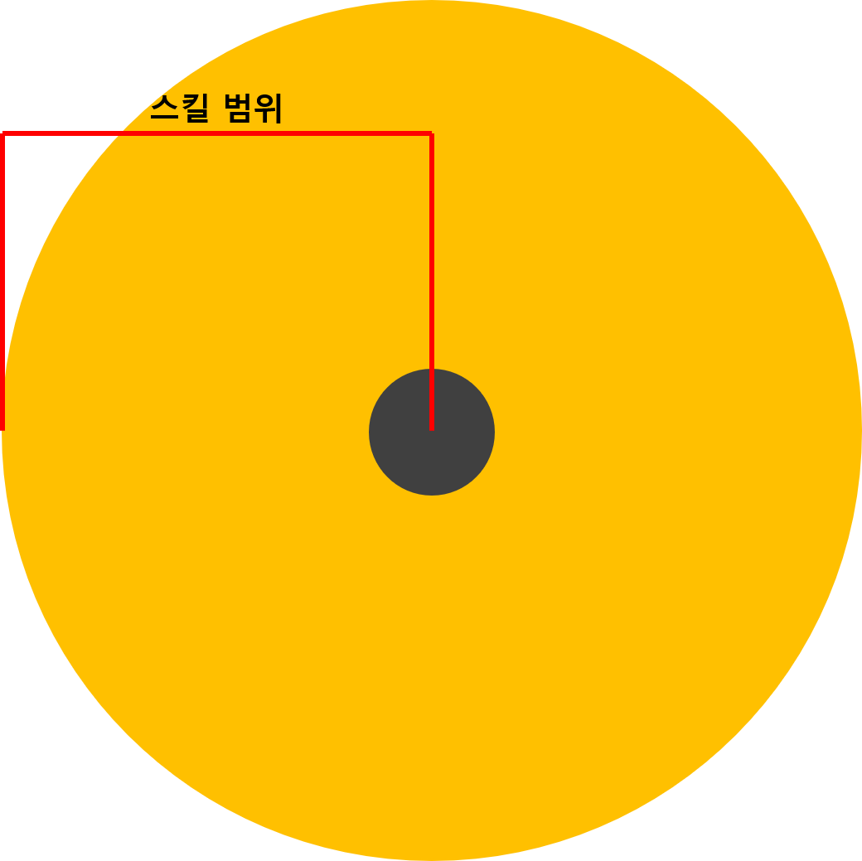
 | 2. 스킬2

 | 2.1 스킬 설명
 | - 몬스터를 끌어드리는 블랙 홀 같은 형태의 스킬
 | - 다른 스킬들과 연계되어 사용 될 수 있도록 만든 스킬 (몬스터를 모아두고 광역 스킬 혹은 기본공격)

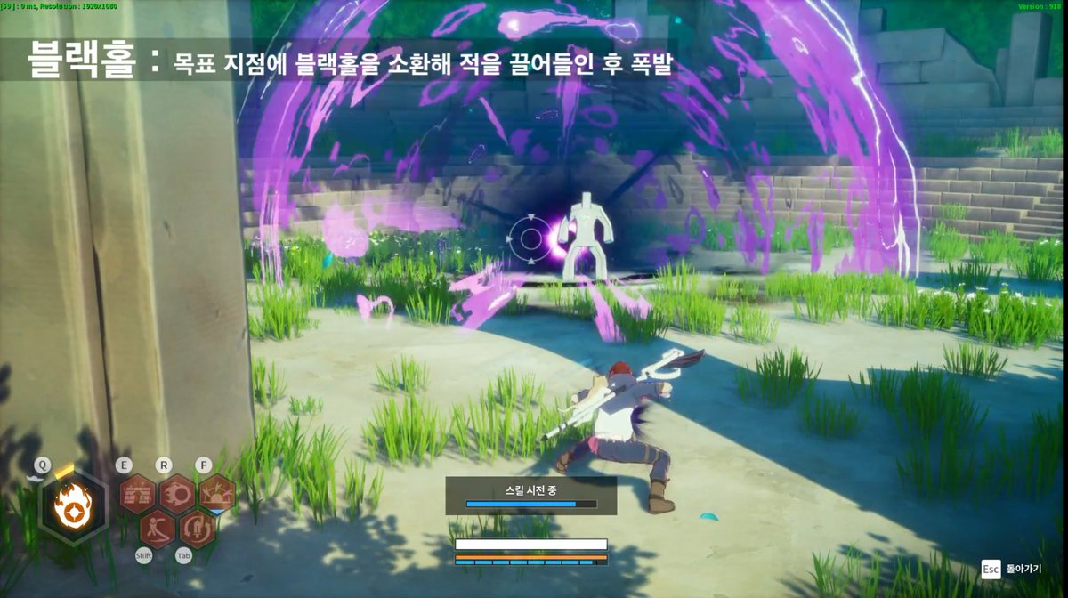

+

 | 예시 레퍼런스 (커츠펠 https://www.youtube.com/watch?v=sMZQ0a55Feg&feature=youtu.be 1분 15초)
 | 예시 레퍼런스( 드래곤네스트 클래릭 https://www.youtube.com/watch?v=KerPwc60Cj0 14초)

 | 순서

 | 2.2 스킬 데이터 구성

 | 데이터 명칭 | 내용 |  | 데이터 형 | 비고
 |  | 스킬이 설치 되는 거리 |  | 실수형 | 직선거리
 |  | 설치 되는 속도 |  | 실수형
 |  | 스킬이 작동 되는 시간 |  | 실수형 | 설치 이후 부터 값이 0이 되면 스킬 종료
 |  | 끌어드리기가 실행되는 범위 |  | 실수형 | 원형태의 범위

 | 설치 위치 판정 룰
 | - 가상의 빔을 발사
 | - 캐릭터의 머리 부분에 붙여 캐릭터가 바라보고 있는 곳을 알 수 있도록 제작
 | - z값을 통해 땅에 떨어트릴 위치를 지정
 | - 멀리 볼 수록 먼곳에서 떨어지고 가까운 곳을 보고 있으면 가까운 곳에 떨어지도록 제작
 | - 빔의 길이를 통해서 스킬이 설치되는 거리를 조절함
 | - 빔의 길이는 () 값을 통해서 조절

 | 스킬 작동 시간 룰
 | - 스킬이 작동 되는 시간을 () 값을 통해서 조절
 | - () 값은 이펙트 재생시간과 동일함
 | -

 | 스킬 작동 룰
 | - 스킬이 작동 된후
 | - 스킬의 범위는 () 값을 통해 조절하며 원형의 형태로 구성
 | - 범위 내에 모든 몬스터를 중심 점으로 끌어모음
 | - 끌어들이는 이펙트 시작과 함께 몬스터 중심 위치에서 이동 시작
 | -


 | 2.3 이미지 예시

 | 설치 위치 판단 구현

 | - 플레이어가 원하는 곳에 설치 할 수 있도록 하는 시스템
 | - 최대거리를 벗어나지 않도록 제작

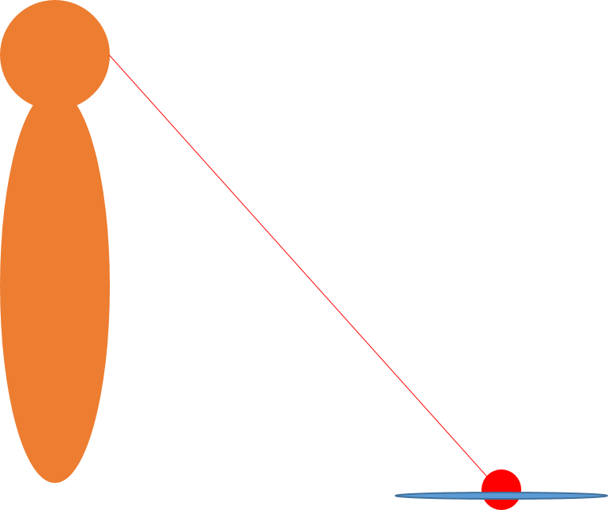
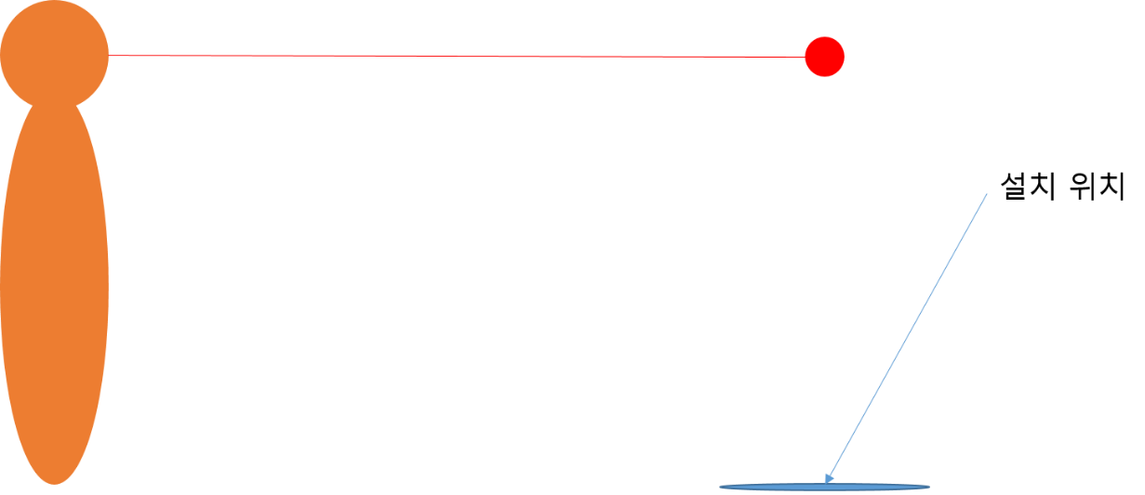

 | 카메라 최대 거리 |  |  |  |  |  | 카메라 다운 |  | 콜라이더 충돌 시 1번 | 콜라이더 충돌 시 2번

 | 출력 흐름도
 | 애니 출력 |  | 이펙트 생성 |  |  | 애니 종료 |  | 주변에 있는 몬스터 끌어모음

 | 공격 판정 범위

스킬3번
3. 스킬3

3.1 스킬 설명
- 정면으로 빔을 발사하는 형태
- 단독으로 사용해도 강력하나 2번 스킬과 연계시 더 강해지는 형태
- 빠른 시간 내에 많은 피해를 주도록 구성
- 캔슬 기능과 지속시간을 적용해 타이밍을 계산, 사용시 강한 딜링이 가능함

- 용어 정리
명칭 | 내용 | 비고
전조동작 | 스킬이 시작되기 전 동작
시전 | 스킬이 시작된 상태
빔 | 스킬3번의 명칭

3.2 스킬 작동 룰 구성
- 스킬 버튼을 누를시 바로 시전됨
- 시전시 스킬의 방향을 캐릭터의 직선 방향으로 시전
- 시전중 캔슬이 가능함
- 시전중 빔의 좌우 위치를 마우스로 변경가능
- 시전전 작동중일때 캔슬하면 5초의 쿨타임을 가짐

3.3 작동 시간 룰
- 스킬을 작동시 전조 동작중엔 지속시간, 쿨타임이 작동하지 않음
- 스킬이 시전되어 사용상태로 들어갈시 지속시간, 쿨타임 체크를 시작함.
- 스킬은 시전중 회피로 캔슬이 가능함
- 스킬 시전이 끝나면 Idle모션으로 바로 돌아옴
-

3.4 예외처리
- 시전중 이동처리는 받지 않지만 화면처리는 받음
- 버튼은 한번만 누리면 발동되며 중간 캔슬은 회피로만 가능함

- 로직

- 출력 예시



사전 동작 |  | 시전 | 종료
- 동작 중 작은 이펙트로 진행도 확인 |  | - 시전중 루프되는 이펙트 사용 | - 종료될 때 종료 이펙트 사용

